Res_Iteracion1
Número de request | 1000
Concurrencia | 10
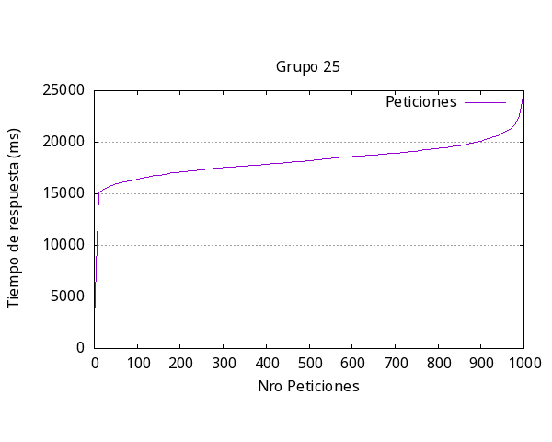
 |  | Media por solicitud | 18394ms
 |  | Solicitud mas rápida | 2772ms
 |  | Solicitud mas lenta | 24842ms
 |  | Request fallidas | 0
 |  | Request por segundo | 0.54

Res_iteracion2
Número de request | 500
Concurrencia | 20

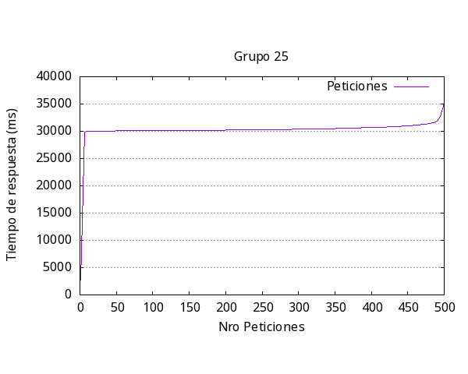
 |  | Media por solicitud | 30721ms
 |  | Solicitud mas rápida | 2709ms
 |  | Solicitud mas lenta | 40180ms
 |  | Request fallidas | 491
 |  | Request por segundo | 0.65

Res_iteracion3
Número de request | 500
Concurrencia | 15

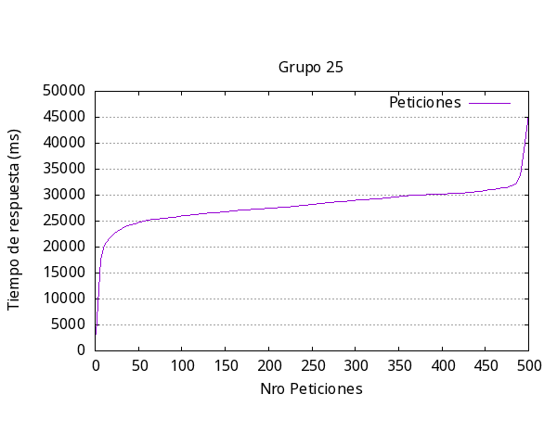
 |  | Media por solicitud | 28429ms
 |  | Solicitud mas rápida | 3143ms
 |  | Solicitud mas lenta | 45468ms
 |  | Request fallidas | 57
 |  | Request por segundo | 0.53

Res_iteracion4
Número de request | 300
Concurrencia | 50

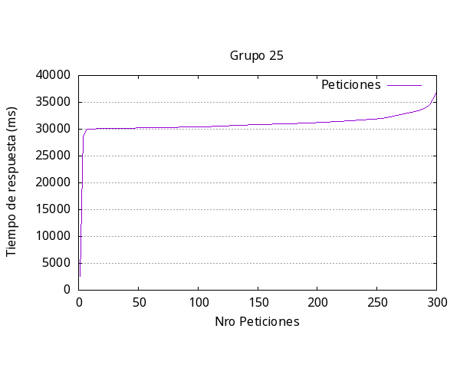
 |  | Media por solicitud | 32588ms
 |  | Solicitud mas rápida | 2609ms
 |  | Solicitud mas lenta | 36865ms
 |  | Request fallidas | 0
 |  | Request por segundo | 1.53

Res_iteracion5
Número de request | 1000
Concurrencia | 300

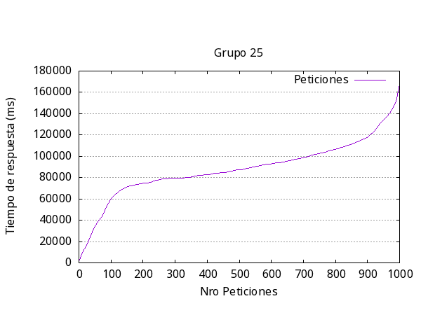
 |  | Media por solicitud | 99625ms
 |  | Solicitud mas rápida | 180ms
 |  | Solicitud mas lenta | 76874ms
 |  | Request fallidas | 87
 |  | Request por segundo | 3.01

general
Iteración | Media respuesta (ms) | Más Rápida (ms) | Más Lenta (ms) | Request Fallidas | Request por segundo | Número request | Concurrencia
1 | 18394 | 2772 | 24842 | 0 | 0.54 | 1000 | 10
2 | 30721 | 2709 | 40180 | 491 | 0.65 | 500 | 20
3 | 28429 | 3143 | 45468 | 57 | 0.53 | 500 | 15
4 | 32588 | 2609 | 36865 | 0 | 1.53 | 300 | 50
5 | 99625 | 180 | 76874 | 87 | 3.01 | 1000 | 300
Promedio | 41951.4 | 2282.6 | 44845.8 | 127 | 1.252 | #DIV/0! | #DIV/0!

Respuesta más lenta por Iteración Experimento #1

